Sheet1
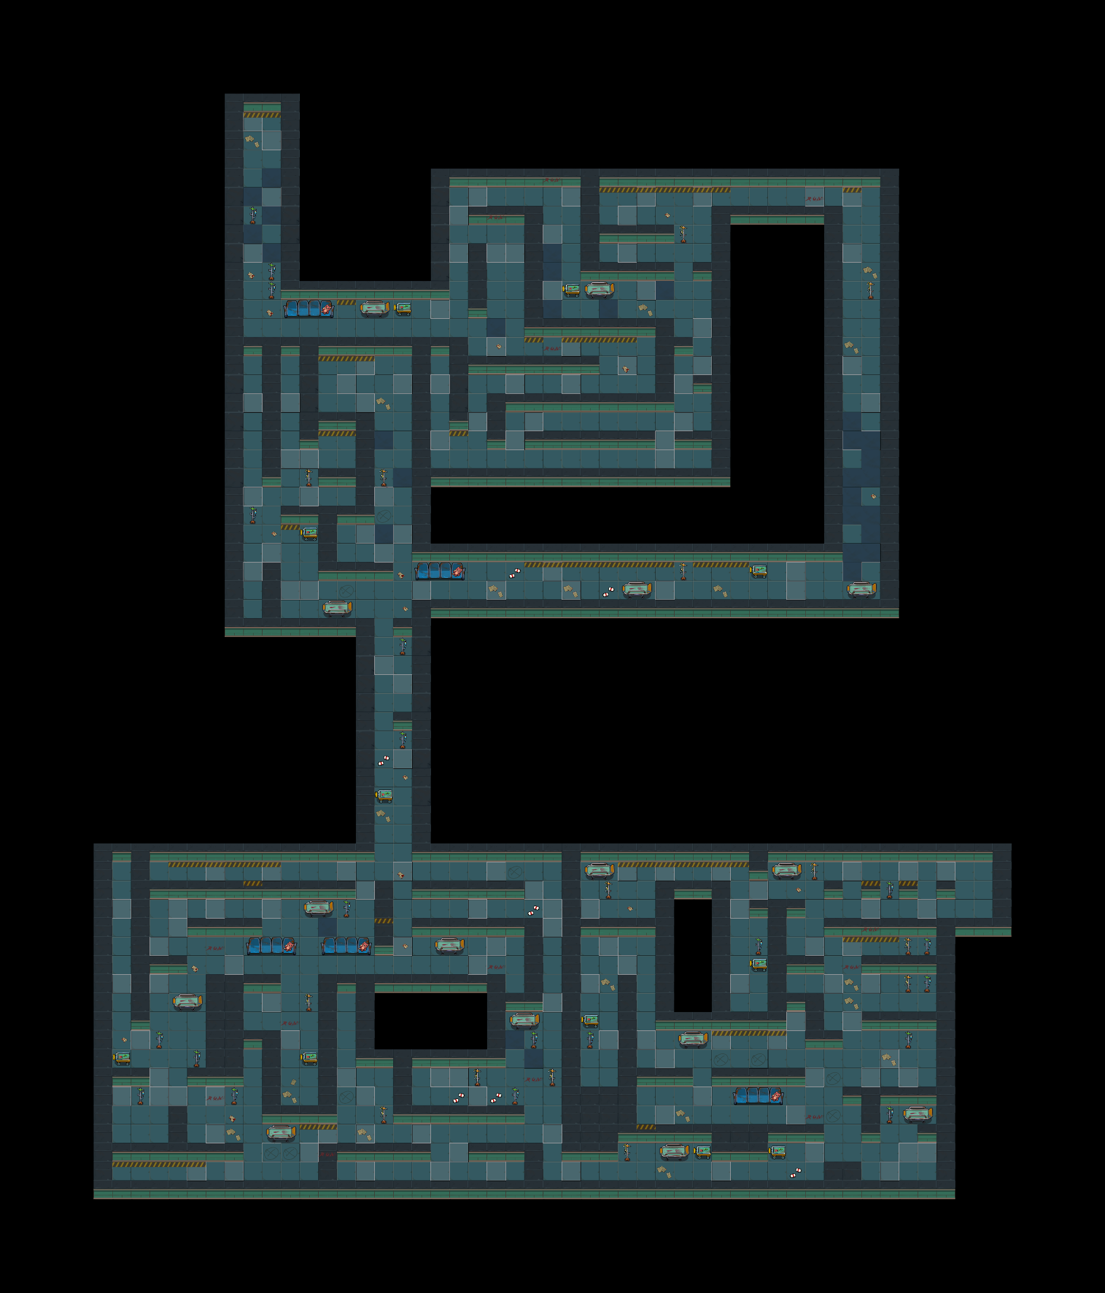
谜题/解码器
环境
角色语言
飞船材料

病床被手推车撞击

此区域有滴水的声音

此区域隐隐约约说话的声音

7

此区域有脚步声

编号8解码器
此区域有玩家脚步回声

玩家路过此处，该物品倒在了病床上

天蝎座图形

此区域光线昏暗

